Abb. F1-1
Zurück zum Inhalt
Abb. F1-1: Zahl der Hochschulen* nach Hochschulart und Trägerschaft, Wintersemester 1995/96 bis 2018/19, und Studienanfängeranteil nach Hochschulart 1995 und 2018
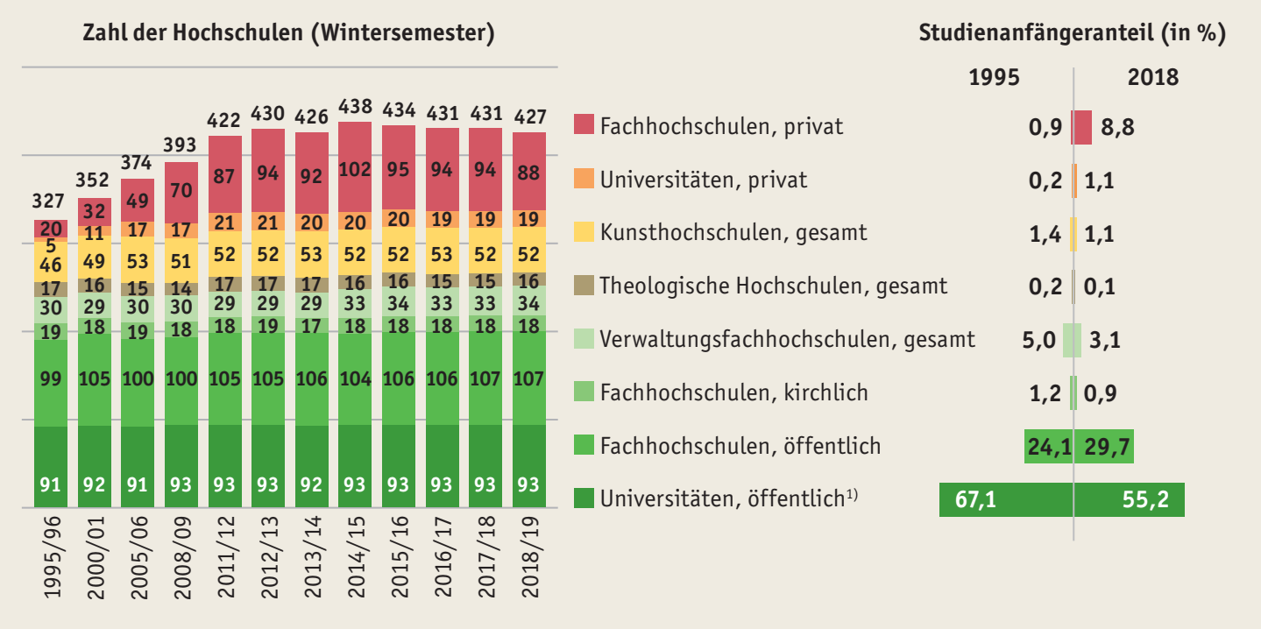

* Hochschulen mit mehreren Standorten werden nur einmal gezählt. Bei Hochschulverbünden in privater Trägerschaft werden die Standorte als Hochschulen gezählt, wenn sie ein eigenes Präsidium haben.
1) Einschließlich der Pädagogischen Hochschulen und 2 kirchlicher Universitäten.
Quelle: Statistische Ämter des Bundes und der Länder, Hochschulstatistik, eigene Berechnungen
à Tab. F1-1web, Tab. F1-2web

Abb. F1-2
Zurück zum Inhalt
Abb. F1-2: Ausgewählte Merkmale privater und öffentlicher Hochschulen
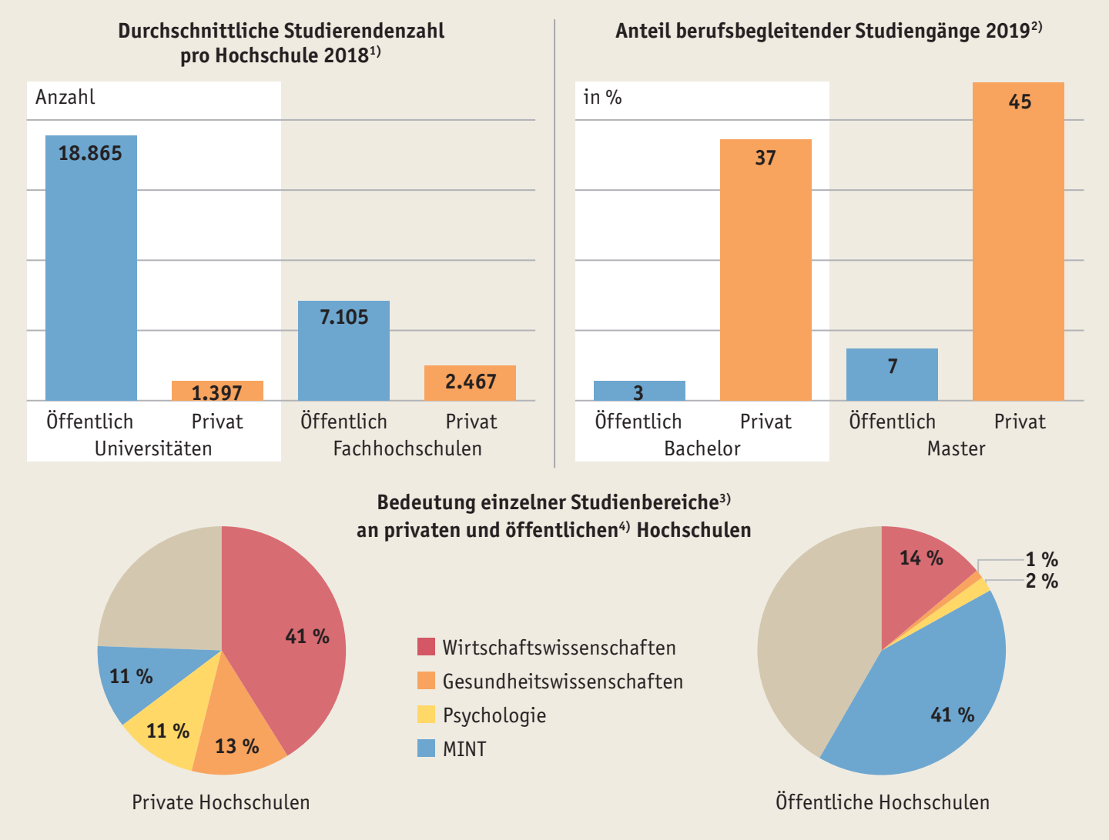

1) Universitäten einschließlich der Pädagogischen Hochschulen und 2 kirchlicher Universitäten, ohne Kunsthochschulen und Theologische Hochschulen.
2) Stand: Oktober 2019.
3) Studienanfängerinnen und -anfänger im 1. Hochschulsemester 2018.
4) Einschließlich kirchlicher Hochschulen.
Quelle: Statistische Ämter des Bundes und der Länder, Hochschulstatistik; Hochschulkompass der HRK, eigene Berechnungen
à Tab. F1-1web, Tab. F1-3web, Tab. F1-4web

Abb. F1-3
Zurück zum Inhalt
Abb. F1-3: Studienangebot an Hochschulen in Deutschland
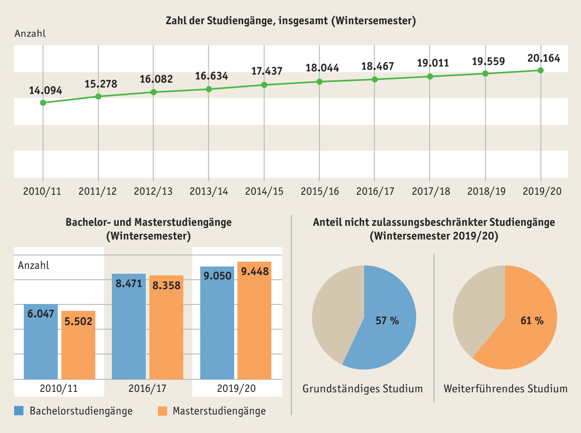

Quelle: Hochschulkompass der HRK; HRK, Statistische Daten zur Einführung von Bachelor- und Masterstudiengängen, eigene Berechnungen
à Tab. F1-5web, Abb. F1-6web, Abb. F1-7web

Abb. F1-4
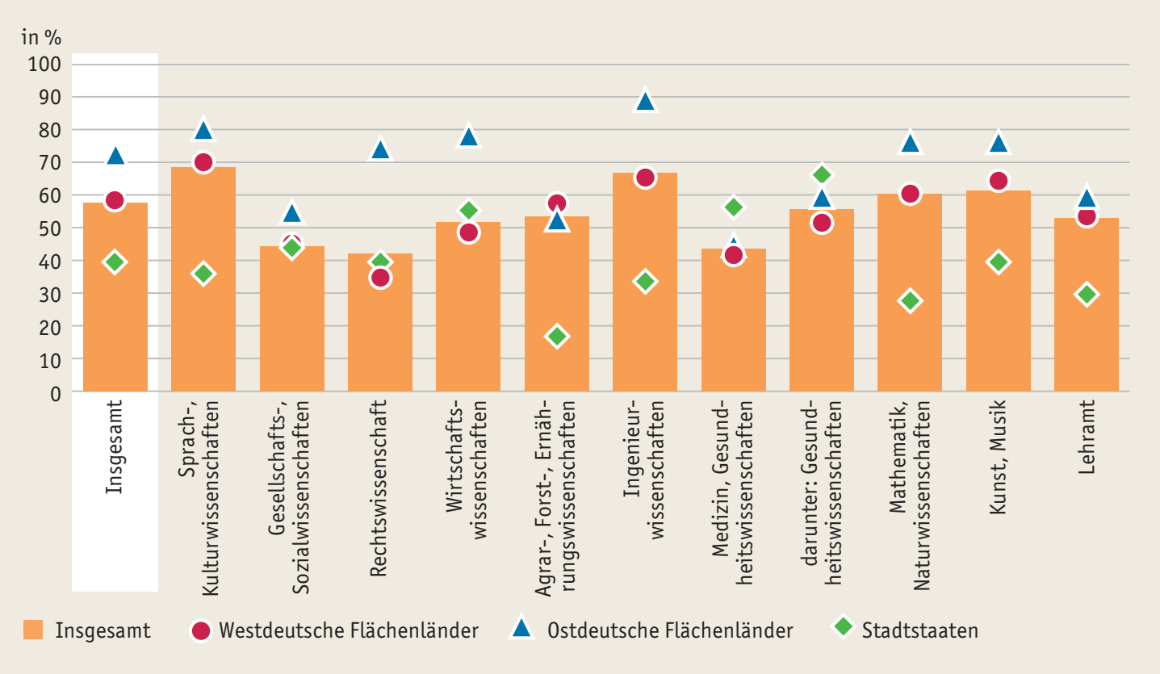
Zurück zum Inhalt
Abb. F1-4: Anteil grundständiger Studiengänge ohne Zulassungsbeschränkung 2019 (in %)
nach Fachrichtungen und Ländergruppen

Quelle: Hochschulkompass der HRK, Recherche am 11.10.2019, eigene Berechnungen
à Tab. F1-9web

Abb. F1-5web
Zurück zum Inhalt
Abb. F1-5web: Studienanfängeranteil* an Hochschulen** in privater Trägerschaft nach Art der Hochschule 1995 bis 2018 (in %)
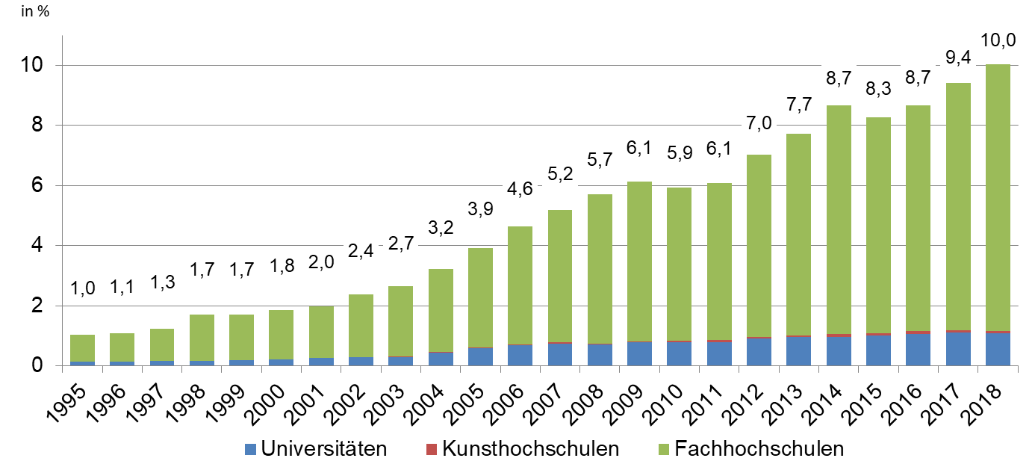

* Anteil der Studienanfängerinnen und -anfänger, die sich im ersten Hochschulsemester an einer Hochschule in privater Trägerschaft eingeschrieben haben. ** Einschließlich Verwaltungsfachhochschulen. Quelle: Statistische Ämter des Bundes und der Länder, Hochschulstatistik, eigene Berechnungen

Abb. F1-6web
Zurück zum Inhalt
Abb. F1-6web: Grundständige Studiengänge nach Art der Zulassungsbeschränkung und Ländern zum Stichtag 9.10.2019 (in %)
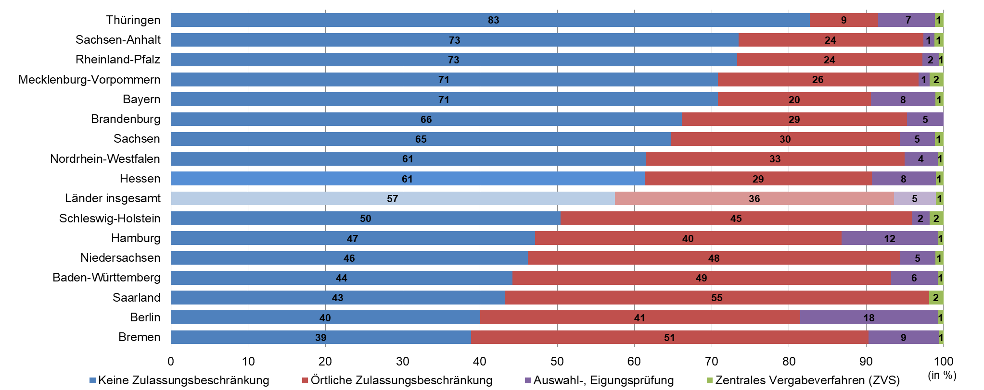

Quelle: HRK, Hochschulkompass, eigene Berechnungen

Abb. F1-7web
Zurück zum Inhalt
Abb. F1-7web: Weiterführende Studiengänge nach Art der Zulassungsbeschränkung und Ländern zum Stichtag 9.10.2019 (in %)


Quelle: HRK, Hochschulkompass, eigene Berechnungen

